关系图
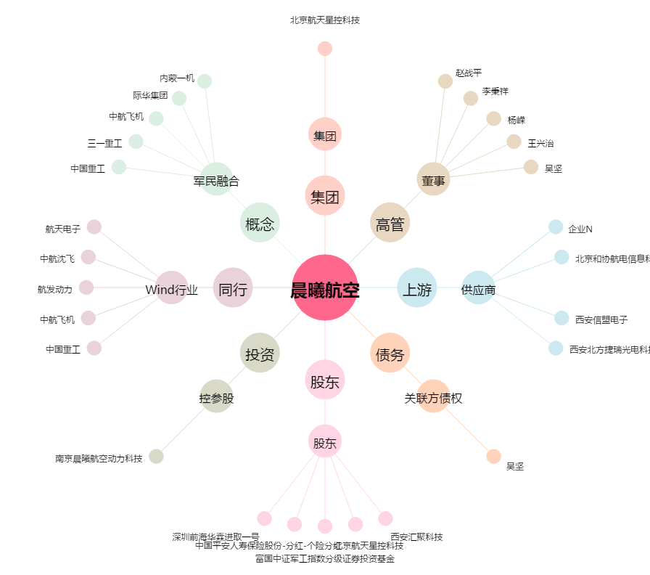
晨曦航空[300581.SZ] - 关系概览图

